Накладная-№3
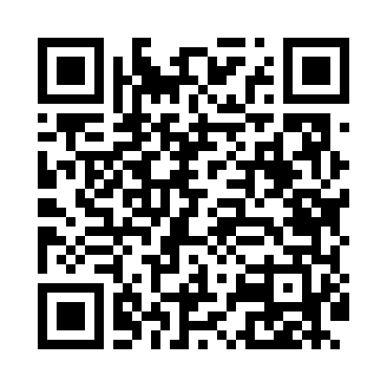
Номер товарно-транспортной накладной: |  |  | Торговый представитель: Karimov Amirjon
Поставщик: Toshkent falcon fly 2 |  |  | Телефон торгового представителя: +
Дата отгрузки: 28.12.2025 |  |  | Контрагент: """" Klient
Дата консигнации: |  |  | Адрес:
Доставщик: |  |  | Телефон:
Телефон доставщика:
Время заказа: 28.12.2025 13:41:03
№ | Штрих-код | Название товаров (работ,услуг) | Количество | Количество в кейсе | Цена | Сумма
 |  |  | 84 |  |  | 216.1
1 | 6905385390279 | Пластиковая салатница YST046, 25×25 см, XP-39 -27 | 12 | 12 шт. | 3.60 | 43.20
2 | 6905385390248 | Пластиковая салатница YSTSK012, 16.5×16.5 см, XP-39-24 | 12 | 12 шт. | 1.40 | 16.80
3 | 6905385390330 | Пластмассовая пиала YST-550, 15×15 см, XP-39- 33 | 12 | 12 шт. | 1.80 | 21.60
4 | 6905385390149 | Пластмассовая пиала YST-3147, 11×11 см, XP-39 -14 | 12 | 12 шт. | 1.50 | 18
5 | 6905385390019 | Пластиковая салатница YST-180019, 9 см, XP-39 -1 | 12 | 12 шт. | 1 | 12
6 | 6905385390101 | Пластиковая салатница YST035, 27×17 см, XP-39 -10 | 12 | 12 шт. | 2.10 | 25.20
7 | 6905621392364 | Ложка Вилка DB-92-36 | 2 | 2 шт. | 2 | 4
8 | 6905621392357 | Металл санчқи DB-92-35 | 2 | 2 шт. | 2.90 | 5.80
9 | 6905621392340 | Ложка DB-92-34 | 2 | 2 шт. | 2.80 | 5.60
10 | None | Металлическая подставка для посуды KD60-325, Dish Rack, 54×25×57 см DB-2-243 | 2 | 2 шт. | 21 | 42
11 | 6972544264221 | Зираворлар учун металлдан ишланган идиш B6422 W DB-15-150 | 3 | 3 шт. | 6.10 | 18.30
12 | None | Пласмас доска SY2543 GB-60-5 | 1 | 1 шт. | 3.60 | 3.60
Итого: 216.1$|->UZS: 2,701,250.00

